상품제안서
인컬러 고주파 6본입 흑목 원형 연필세트 | 상품코드: S41957

 |  |  |  |  |  |  | 02-713-8555 | www.synergygift.co.kr
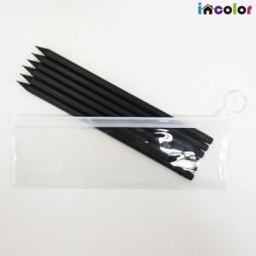 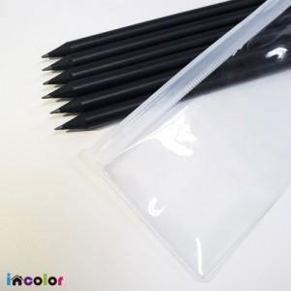 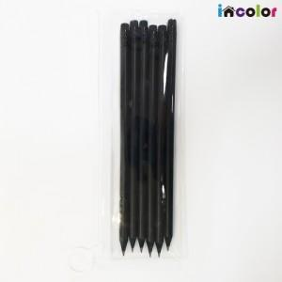

【상세/제작정보】

【인쇄/포장옵션】 | 풀칼라 / 스티커부착

【공급단가】 | 수량 | 300~ | 500~ | 1,000~ | 3,000~ | 5,000~
*VAT별도 | 단가 | 1,460원 | 1,430원 | 1,380원 | 1,320원 | 1,270원

【상품 URL】 | https://www.synergygift.co.kr:443/src/goods_detail.php?gdno=41957

